Datos personales
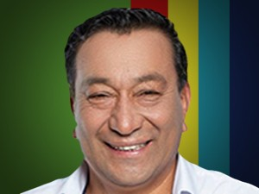

Nombres: | Julio Gabriel
Apellidos: | Noroña Díaz
Facebook: | https://www.facebook.com/GabrielNoronaD
Twitter: | @GabrielNoronaD
Descripción:

